상품제안서
아크릴 냉장고 자석 클립형[주문제작] | 상품코드: S38862

 |  |  |  |  |  |  | 02-713-8555 | www.synergygift.co.kr
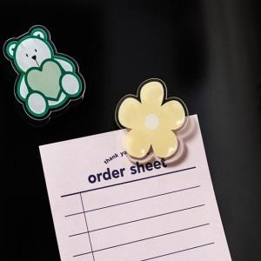

【상세/제작정보】 | 자체생산, 낮은단가, 빠른배송

【인쇄/포장옵션】 | 풀칼라 / OPP(비닐)

【공급단가】 | 수량 | 100~ | 500~ | 1,000~ | 3,000~ | 5,000~
*VAT별도 | 2T | 1,480원 | 1,430원 | 1,370원 | 1,320원 | 1,280원
 | 3T | 1,890원 | 1,820원 | 1,750원 | 1,680원 | 1,630원
 | 5T | 2,430원 | 2,340원 | 2,250원 | 2,160원 | 2,100원

【상품 URL】 | https://www.synergygift.co.kr:443/src/goods_detail.php?gdno=38862

